상품제안서
프리미엄 메모패드 | 상품코드: F07121

 |  |  |  |  |  |  | 02-412-0044 | www.easy1.co.kr
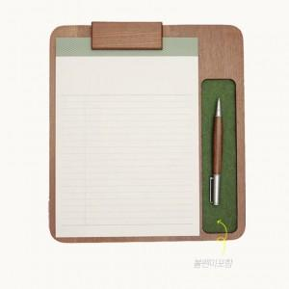

【상세/제작정보】

【인쇄/포장옵션】 | 레이저 / 포장지포장

【공급단가】 | 수량 | 50~ | 100~ | 500~ | 1,000~ | 3,000~
*VAT별도 | 단가 | 20,440원 | 19,440원 | 18,720원 | 18,000원 | 17,280원

【상품 URL】 | https://easy1.co.kr:443/src/goods_detail.php?gdno=7121

